Sheet1
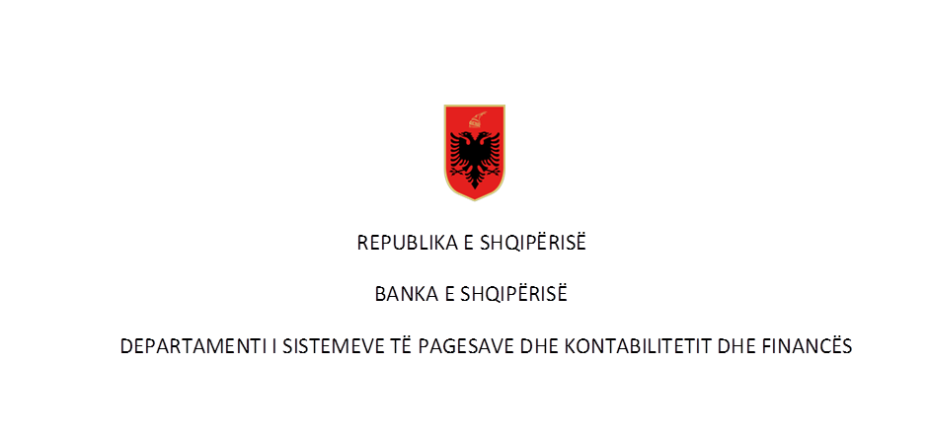

Pagesat sipas instrumenteve për vitin 2019 në Numër dhe në Vlerë ( në milionë lekë)
Rubrika | Përshkrimi | T1 |  | T2 |  | T3 |  | T4 |  | Totali Viti 2019
 |  | Numër | Vlera | Numër | Vlera | Numër | Vlera | Numër | Vlera | Numër | Vlera
I | Transferta kreditimi te iniciuara nga klientët | 2,064,183.00 | 988,063.14 | - | - | - | - | - | - | 2,064,183.00 | 988,063.14

 | 1-transferte krediti në forme letër | 1,298,503.00 | 785,652.11 |  |  |  |  |  |  | 1,298,503.00 | 785,652.11
 | Për individët | 727,353.00 | 135,023.78 |  |  |  |  |  |  | 727,353.00 | 135,023.78
 | Për bizneset | 571,150.00 | 650,628.33 |  |  |  |  |  |  | 571,150.00 | 650,628.33
 | disa prej të cilave: |  |  |  |  |  |  |  |  | -
 |  |  |  |  |  |  |  |  |  | -
 | - Ndërmjet llogarive të të njëjtës banke | 1,181,568.00 | 538,287.35 |  |  |  |  |  |  | 1,181,568.00 | 538,287.35
 | Për individët | 700,645.00 | 109,381.72 |  |  |  |  |  |  | 700,645.00 | 109,381.72
 | Për bizneset | 480,923.00 | 428,905.63 |  |  |  |  |  |  | 480,923.00 | 428,905.63
 | - Transferta nderbankare brenda vendit | 73,449.00 | 146,042.80 |  |  |  |  |  |  | 73,449.00 | 146,042.80
 | Për individët | 13,542.00 | 12,846.32 |  |  |  |  |  |  | 13,542.00 | 12,846.32
 | Për bizneset | 59,907.00 | 133,196.48 |  |  |  |  |  |  | 59,907.00 | 133,196.48
 |  |  |  |  |  |  |  |  |  | -
 | 2-transferte krediti në forme jo-letër | 765,680.00 | 202,411.03 |  |  |  |  |  |  | 765,680.00 | 202,411.03
 |  |  |  |  |  |  |  |  |  | -
 | a- Internet banking | 525,067.00 | 179,768.06 |  |  |  |  |  |  | 525,067.00 | 179,768.06
 | Për individët | 167,452.00 | 4,950.42 |  |  |  |  |  |  | 167,452.00 | 4,950.42
 | Për bizneset | 357,615.00 | 174,817.64 |  |  |  |  |  |  | 357,615.00 | 174,817.64
 | b- Telefon banking | - | - |  |  |  |  |  |  | - | -
 | Për individët | - | - |  |  |  |  |  |  | - | -
 | Për bizneset | - | - |  |  |  |  |  |  | - | -
 | c- Mobile banking | 155,726.00 | 18,272.15 |  |  |  |  |  |  | 155,726.00 | 18,272.15
 | Për individët | 100,250.00 | 2,420.11 |  |  |  |  |  |  | 100,250.00 | 2,420.11
 | Për bizneset | 55,476.00 | 15,852.04 |  |  |  |  |  |  | 55,476.00 | 15,852.04
 | d- Kompjuter banking | 30,876.00 | 965.04 |  |  |  |  |  |  | 30,876.00 | 965.04
 | Për individët | 30,876.00 | 965.04 |  |  |  |  |  |  | 30,876.00 | 965.04
 | Për bizneset | - | - |  |  |  |  |  |  | -
 | e- Te tjera | 54,011.00 | 3,405.78 |  |  |  |  |  |  | 54,011.00 | 3,405.78
 | Për individët | 51,932.00 | 48.22 |  |  |  |  |  |  | 51,932.00 | 48.22
 | Për bizneset | 2,079.00 | 3,357.56 |  |  |  |  |  |  | 2,079.00 | 3,357.56
 |  |  |  |  |  |  |  |  |  | -
II | Pagesa të iniciuara nga klientët me kartë | 1,580,752.00 | 10,722.86 |  |  |  |  |  |  | 1,580,752.00 | 10,722.86
 |  |  |  |  |  |  |  |  |  | -
 | 1-pagesat me karta funksion debiti | 1,025,594.00 | 5,819.60 |  |  |  |  |  |  | 1,025,594.00 | 5,819.60
 | Për individët | 996,330.00 | 5,359.00 |  |  |  |  |  |  | 996,330.00 | 5,359.00
 | Për bizneset | 29,264.00 | 460.60 |  |  |  |  |  |  | 29,264.00 | 460.60
 | 2- pagesat me karta funksion krediti | 555,158.00 | 4,903.26 |  |  |  |  |  |  | 555,158.00 | 4,903.26
 | Për individët | 523,651.00 | 4,108.69 |  |  |  |  |  |  | 523,651.00 | 4,108.69
 | Për bizneset | 31,507.00 | 794.57 |  |  |  |  |  |  | 31,507.00 | 794.57

III | Debitimi direkt | 214,110.00 | 14,786.19 |  |  |  |  |  |  | 214,110.00 | 14,786.19
 | Për individët | 128,612.00 | 611.76 |  |  |  |  |  |  | 128,612.00 | 611.76
 | Për bizneset | 85,498.00 | 14,174.43 |  |  |  |  |  |  | 85,498.00 | 14,174.43

IV | Pagesa me para elektronike | 73,053.00 | 265.34 |  |  |  |  |  |  | 73,053.00 | 265.34
 | 1-pagesat me para elektronike nëpërmjet një karte | 73,053.00 | 265.34 |  |  |  |  |  |  | 73,053.00 | 265.34
 | Për individët | 73,053.00 | 265.34 |  |  |  |  |  |  | 73,053.00 | 265.34
 | Për bizneset |  | - |  |  |  |  |  |  | - | -
 | 2- pagesat me para elektronike të tjera |  |  |  |  |  |  |  |  | - | -
 | Për individët |  |  |  |  |  |  |  |  | - | -
 | Për bizneset |  |  |  |  |  |  |  |  | - | -
 |  |  |  |  |  |  |  |  |  | - | -
V | Çeqet | 11,355.00 | 19,981.02 |  |  |  |  |  |  | 11,355.00 | 19,981.02
 | Për individët | 714.00 | 657.90 |  |  |  |  |  |  | 714.00 | 657.90
 | Për bizneset | 10,641.00 | 19,323.12 |  |  |  |  |  |  | 10,641.00 | 19,323.12
 |  |  |  |  |  |  |  |  |  | - | -
VI | Pagesa me instrumente te tjera | - | - |  |  |  |  |  |  | - | -
 | Për individët | - | - |  |  |  |  |  |  | - | -
 | Për bizneset | - | - |  |  |  |  |  |  | - | -

VII | Totali i pagesave të klientëve (I+II+III+IV+V+VI) | 3,943,453.00 | 1,033,818.55 | - | - | - | - | - | - | 3,943,453.00 | 1,033,818.55
 | prej të cilave :
 | 1. Transferta ndërkombëtare te iniciuara nga klientët | 521,078.00 | 151,150.19 |  |  |  |  |  |  | 521,078.00 | 151,150.19
 | Për individët | 472,956.00 | 15,827.54 |  |  |  |  |  |  | 472,956.00 | 15,827.54
 | Për bizneset | 48,122.00 | 135,322.65 |  |  |  |  |  |  | 48,122.00 | 135,322.65
 |  |  |  |  |  |  |  |  |  | -
VIII | Transferta ndërkombëtare te mbërritura ne llogarinë e klientit | 274,002.00 | 110,915.24 |  |  |  |  |  |  | 274,002.00 | 110,915.24
 | Për individët | 34,667.00 | 11,829.62 |  |  |  |  |  |  | 34,667.00 | 11,829.62
 | Për bizneset | 239,335.00 | 99,085.62 |  |  |  |  |  |  | 239,335.00 | 99,085.62

IX | Transferta nderbankare | 7,592.00 | 2,820,002.44 |  |  |  |  |  |  | 7,592.00 | 2,820,002.44
 | prej të cilave : | - | -
 | 1. Transerta ndërkombëtare te dërguara nga banka (drejt një banke tjetër) | 4,918.00 | 1,547,648.59 |  |  |  |  |  |  | 4,918.00 | 1,547,648.59
 |  |  | -
X | Transferta ndërkombëtare të mbërritura ne banke (nga një banke tjetër) | 2,084.00 | 1,048,901.46 |  |  |  |  |  |  | 2,084.00 | 1,048,901.46

Burimi: Banka e Shqipërisë
(Raportimet e bankave sipas “Metodologjisë për raportimin e instrumenteve të pagesave(2008)”, rishikuar në Janar 2014)
Të dhënat nuk janë audituar nga Banka e Shqipërisë
 |  | - |  | -

